713-19
Cuadro 19. PERMISOS DE VIDA SILVESTRE TRAMITADOS EN LA REPÚBLICA, SEGÚN TIPO DE PERMISO: AÑOS 2012-16

Tipo de permiso | Permisos de vida silvestre
 | 2012 | 2013 | 2014 | 2015 (R) | 2016 (P)

TOTAL | 591 | 911 | 709 | 756 | 804
Permisos científicos | 447 | 318 | 363 | 457 | 409
Colecta especial | 70 | 99 | 145 | 188 | 159
Colecta | 161 | 59 | 51 | 51 | 57
Exportación | 188 | 141 | 149 | 185 | 166
Importación | 25 | 15 | 15 | 27 | 24
Reexportación | - | - | 2 | 6 | 2
Reimportación | 3 | 4 | - | - | 1
Otros | - | - | 1 | - | -
Permisos comerciales | 144 | 593 | 346 | 299 | 395
Exportación | 38 | 403 | 49 | 45 | 107
Reexportación | 11 | 16 | 28 | 16 | 23
Importación | 95 | 174 | 269 | 238 | 265

- Cantidad nula o cero.
(P) Cifras preliminares.
(R) Cifras revisadas.
Fuente: Dirección de Áreas Protegidas y Vida Silvestre, Ministerio de Ambiente.

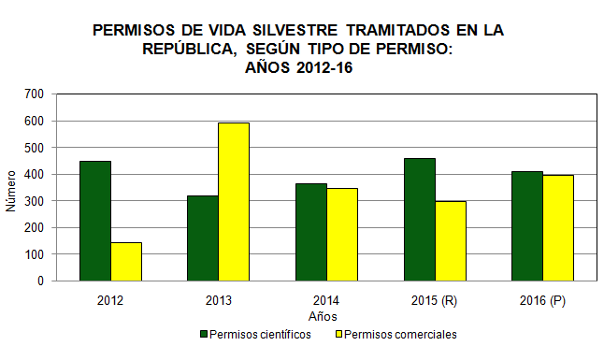

 | Años | Permisos científicos | Permisos comerciales
 | 2012 | 447 | 144
 | 2013 | 318 | 593
 | 2014 | 363 | 346
 | 2015 (R) | 457 | 299
 | 2016 (P) | 409 | 395

